REGISTRO GENERALES - SOAT
COMPAÑÍA DE SEGUROS | TOMADOR
 | CC/NIT
PRODUCTO | DIRECCION
N. POLIZA | TELEFONO
 | CONTACTO
SOAT
PLACA | ASEGURADO
 | CC/NIT
FECHA EXPEDICION | DIRECCION
FECHA INICIO VIGENCIA | TELEFONO
FECHA FIN VIGENCIA | CONTACTO

VALOR POLIZA
VALOR PRIMA
%COMISION
VALOR COMISION

LIMPIAR
ELIMINAR

pantallazos
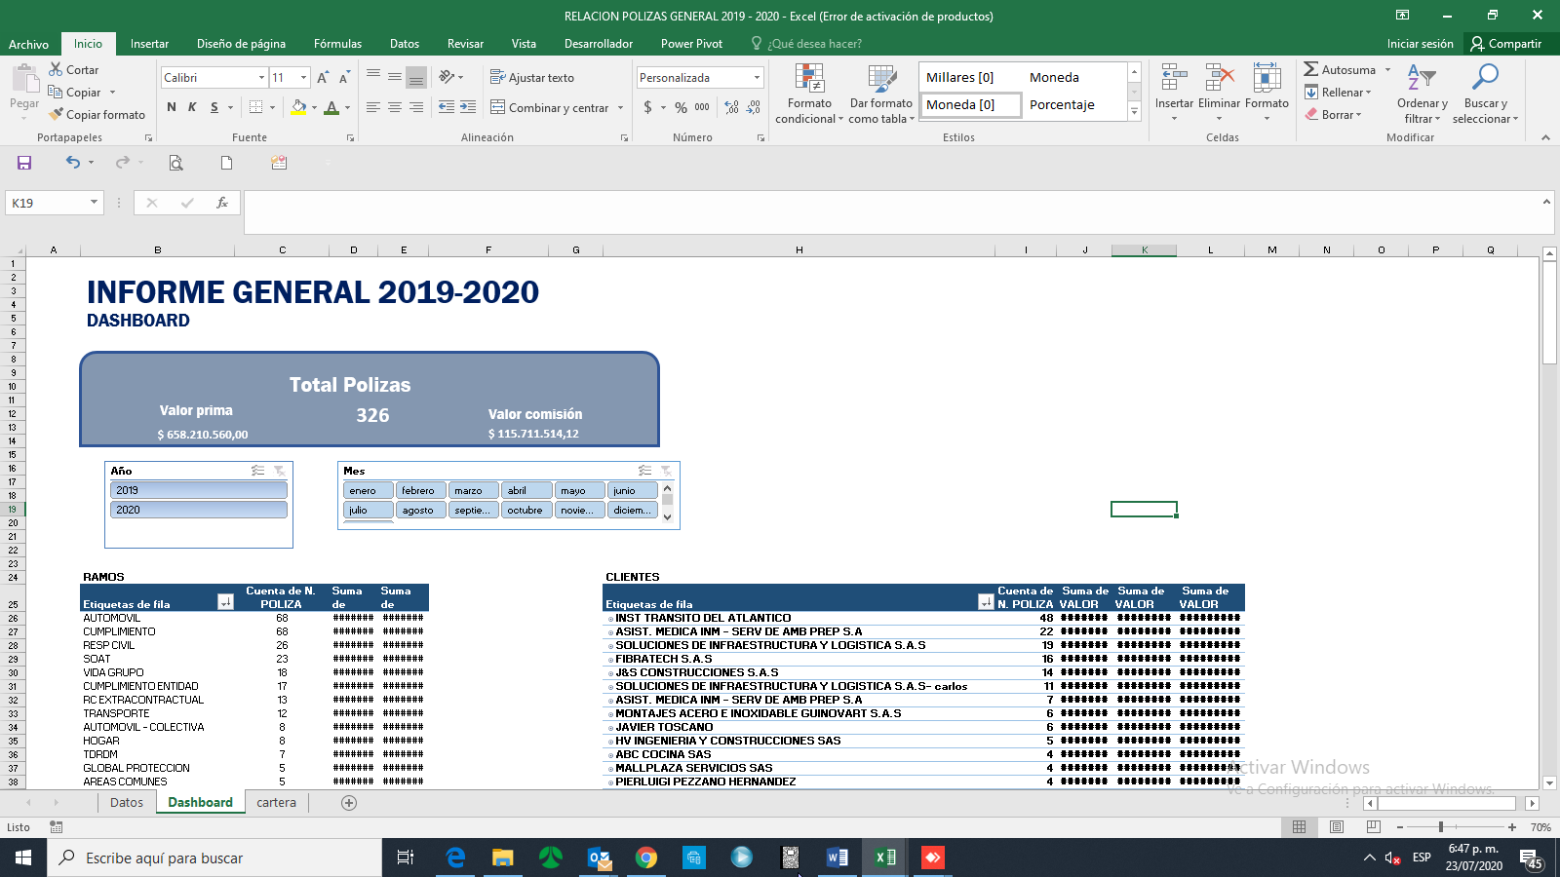
presentacion de la informacion | segmentacion: año - meses- ramo- clientes

